Istruzioni
Calcolatore "TOROIDI" Versione 2.4 © i5WHC

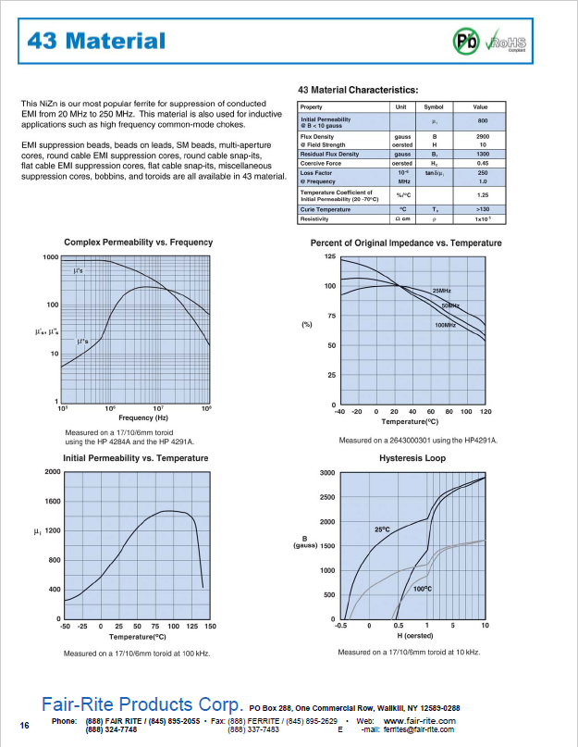
La cartella è divisa in due fogli:

Foglio CALCOLATORE:
Il foglio di calcolo è diviso in due parti :
Nel riquadro di sinistra in alto è possibile inserire i dati del toroide su cui vogliamo effettuare i calcoli
I dati da inserire (su fondo bianco) sono quelli riportati nel datasheet del costruttore
nella parte bassa invece possono essere inseriti i dati di progetto
Nella parte destra del primo riquadro compariranno i risultati del calcolo (su fondo giallo)
Nel secondo riquadro è possibile effettuare la verifica del comportamento alle varie frequenze
Nelle caselle in alto deve essere inserita la frequenza e i valori relativi di μr' e μr'' ricavabili dai grafici del datasheet
Nelle caselle in basso compariranno i risultati del calcolo (su fondo giallo)
A lato un esempio del datashhet da cui ricavare i dati relativo al materiale #43
e in particolare il grafico della permeabilità complessa da cui ricavare i valori da inserire nel riquardo di destra:

Foglio Misura Permeabilità:
Questo foglio è dadicato al caso in cui si abbia a disposizione un nucleo del quale non si conoscono le caratteristiche
Per determinare le caratteristiche del nucleo una volta misurate le dimensioni fisiche come indicato
nel disegno è necessario avvolgere alcune spire, in genere 2 o 3 sono sufficienti, ed effettuare con un
analizzatore o un VNA la misura dell'impedenza (nella forma R+jX) alla frequenza interessata e riportare i dati
nel calcolatore (caselle su fondo bianco) che effettuerà il calcolo della permeabilità complessa μr', μr" e μc

De
Di
H
Ae
Le

misura permeabilità
De
Di
H
Ae
Le

Dati Misurati |  | Calcolo valori

De (cm) | 1.9 | L0 (μH) | 0.01

Di (cm) | 1.02 | L mis (μH) | 7.59

H (cm) | 2.9 | Le (cm) | 4.59

N (spire) | 2 | Ae (cm2) | 1.276

jXL mis (Ω) | 143 | μr' ( L ) | 543

R mis (Ω) | 44 | μr" ( R ) | 167

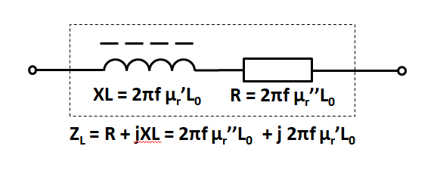
Freq. (MHz) | 3 | μc (modulo) | 568

 |  | Q | 3.3

 |  |  | V2.4 ©2026 by i5WHC

